Welcome and Instructions
The UX Strategy Toolkit 2024 (1st & 2nd Editions)
This toolkit accompanies Jaime Levy's books and video training series (published by O'Reilly Media).

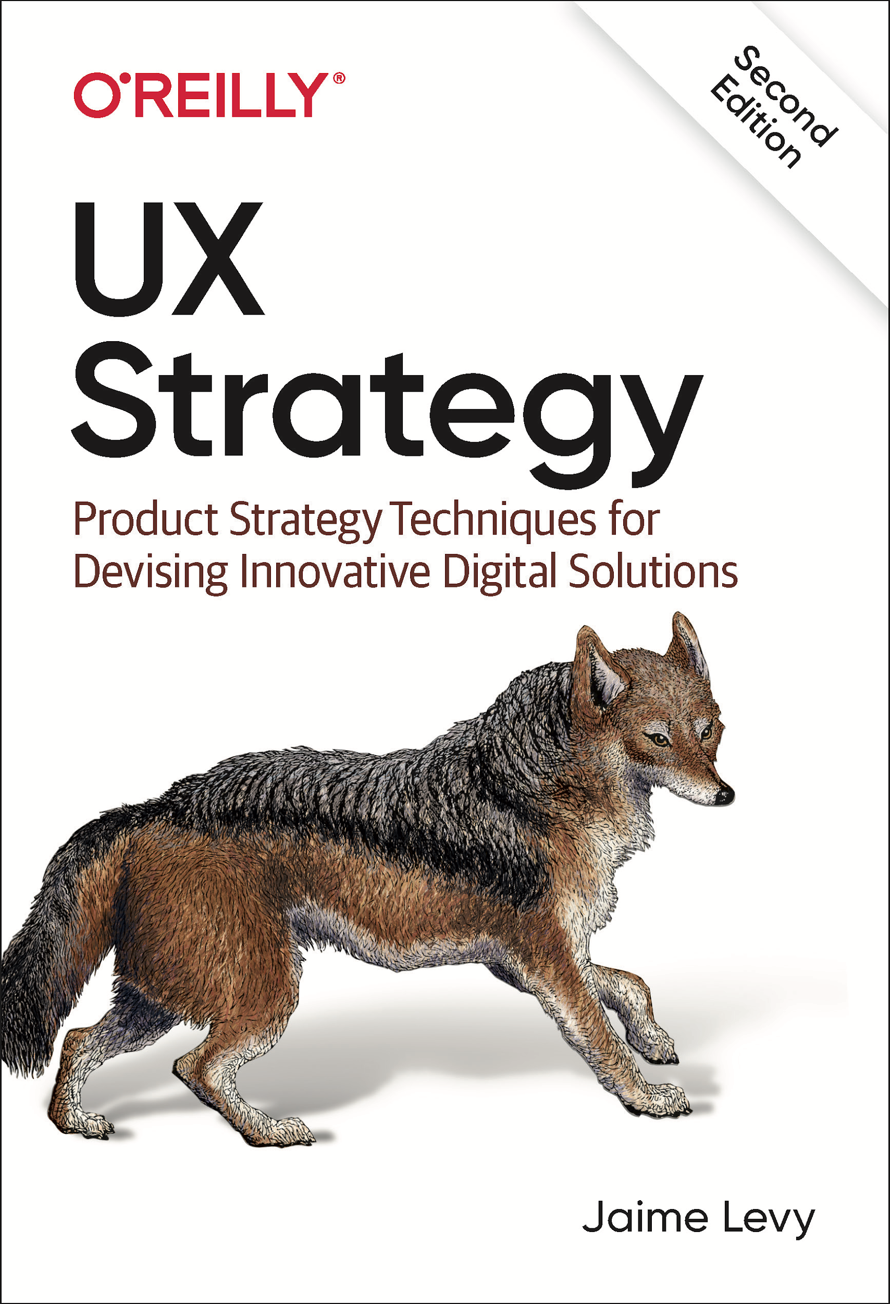
Instructions
1) Please look at the bottom of this spreadsheet. You'll see that there are ten other tabs. Click the tabs to toggle between the different tools. The first edition tools are at the back now that the 2nd edition book is out!

2) Make a copy of this spreadsheet workbook (under "File" menu").
If you prefer Microsoft Excel, click File, Download As, Microsoft Excel (.xlsx)
If you prefer Google Sheets, be sure you are signed into your Google account and click File, Make a copy...

3) To learn how to use these strategy techniques/tools (and see sample data), please buy my book. Or hire me for 1:1 or corporate group training, come to a workshop and/or upcoming 6-week online master class.
Buy the 2nd edition of the book from Amazon (in hardcopy, ebook, and audiobook formats)
Buy the 1st edition of the book from Amazon
Add name and ideal month if you are interested in an upcoming UX/Product Strategy Online Masterclasses
Attend a Jaime Levy LIVE workshop/talk worldwide in 2024

4) Be sure to delete this tab before you share this with your clients or employers so they think that you created these templates yourself. :-)

Consulting & Training Services Available
Need help with UX/product strategy at your company? Jaime and her team are now offering consulting and training services for enterprise, consumer, web, and mobile applications.
Learn more now by visiting JaimeLevy.com
Or schedule a complimentary Zoom video call to discuss your consulting needs
Sign up now for an introductory session 1:1 coaching session ($100) to discuss a current project or get career advise
4e
http://userexperiencestrategy.com
This work is licensed under a Creative Commons Attribution 4.0 International License.

1st Edition Toolkit ->
The UX Strategy Toolkit 2021 (1st & 2nd Editions)
This toolkit accompanies Jaime Levy's books and video training series (both published by O'Reilly Media).

Instructions
1) Please look at the bottom of this spreadsheet. You'll see that there are four other tabs. Click those tabs to toggle between the different tools. The first edition tools are at the back now that the new book is out!
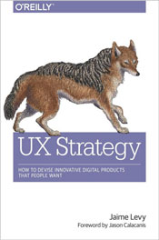
2) Make a copy of this spreadsheet workbook (under "File" menu").
If you prefer Microsoft Excel, click File, Download As, Microsoft Excel (.xlsx)
If you prefer Google Sheets, be sure you are signed into your Google account and click File, Make a copy...

3) To learn how to use these tools (and see sample data), please buy the book, watch the videos or come to a workshop or upcoming 6-week online master class.
Buy the 1st edition of the book from Amazon
Pre-order the 2nd edition of the book from Amazon
Watch the videos on Safari/O'Reilly Media
Attend a Jaime Levy LIVE workshop/talk worldwide

4) Be sure to delete this tab before you share this with your clients or employers so they think that you created these templates yourself. :-)

Consulting & Training Services Available
Need help with UX/product strategy at your company? Jaime and her team are now offering consulting and training services for enterprise, consumer, web, and mobile applications.
Learn more now by visiting JaimeLevy.com
Or schedule a complimentary Zoom video call to discuss your consulting needs
Sign up now for an introductory session 1:1 coaching session ($100) to discuss a current project or get career advise
Enjoy! Please send feedback or comments to jaime@jaimelevy.com
http://userexperiencestrategy.com
This work is licensed under a Creative Commons Attribution 4.0 International License.

